Sheet1 (2)
申购合同
供方：上海汭洐 |  |  |  |  |  |  | 合同标号： |  | WSJ20250508-1
需方：威斯嘉服装有限公司 |  |  |  |  |  |  | 签订点： | 广东佛山顺德均安镇畅兴工业区均益路9号4楼
产品名称，规格，数量，金额 |  |  |  |  |  |  | 签订时间： |  | 2025-05-08 |  |  |  |  |  | 出货日期 2025-5-25
客户 | 款号 | PO | 货品名 | 内容 | 订单数量 | 码数 |  |  |  |  |  |  |  |  | 需订数量
 |  |  |  |  |  | 4 | 6 | 8 | 9 | 10 | 11 | 12 | 14 | 16
利丰 | 173852 | 1519078 | 纸质吊牌 | WIDE LEG | 1150 |  | 配绳 001 |  |  |  |  |  |  |  | 1173
 | 黑色 | 032 | 纸质腰卡 | FULL LENGTH |  | 0 | 56 | 133 | 30 | 356 | 194 | 169 | 92 | 143 | 1173
利丰 | 173852 | 1519076 | 纸质吊牌 | WIDE LEG | 3000 |  | 配绳 001 |  |  |  |  |  |  |  | 3060
 | 深蓝 | 026 | 纸质腰卡 | FULL LENGTH |  | 41 | 143 | 460 | 133 | 758 | 348 | 503 | 603 | 71 | 3060
利丰 | 173852 | 1519074 | 纸质吊牌 | WIDE LEG | 820 |  | 配绳 001 |  |  |  |  |  |  |  | 836
 | 硫化蓝 | 022 | 纸质腰卡 | FULL LENGTH |  | 0 | 46 | 137 | 87 | 138 | 87 | 152 | 128 | 61 | 836

合计
备注
部门 |  |  | 跟单 梁珍
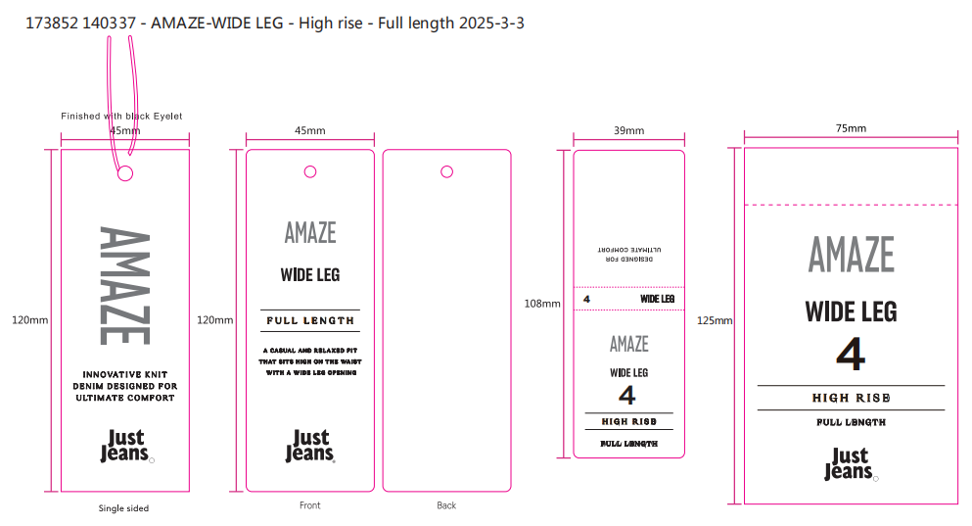
购品种类型
订购原因： |  |  | 挂牌
申购人签名
主管签名

